Übung
Übung - Multiplikationstabelle mit $-Zeichen
- Bau eine Multiplikationstabelle, die wie unten aussieht
- Formel in B2 schreiben und auf B2:M13 kopieren
- $-Zeichen verwenden
 | 1 | 2 | 3 | 4 | 5 | 6 | 7 | 8 | 9 | 10 | 11 | 12
1
2
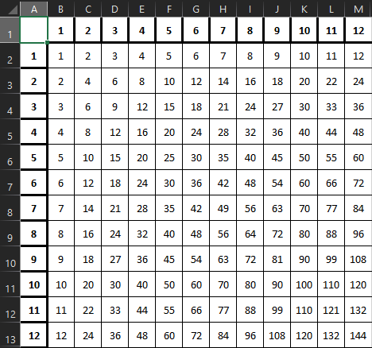
3
4
5
6
7
8
9
10
11
12

